МЕНЮ


Здравствуйте, Иванов Иван!
 | Искренне благодарим Вас за обращение в компанию «Приват-Строй»!

 | Отлично! Смета открыта правильно. Функции калькулятора работают!

 | Чтобы наша смета отображалась и работала правильно, её необходимо сохранить на компьютер и открыть программой MS Excel. Только в этом случае Вы сможете в полном объёме использовать весь её функционал
 | Весь функционал сметы размещён на 4-х листах MS Excel, а именно:

 | ВВОДНЫЕ ДАННЫЕ | Здесь Вы найдете вводную информацию, которая легла в основу сделанного расчета.

 | СМЕТА | Здесь Вы поймете, из чего формируется стоимость строительства (объемы, цены).

 | ОПЦИИ РАСЧЕТА | Здесь Вы сможете включать/выключать нужные Вам работы самостоятельно!

 | О ПРИВАТ-СТРОЙ | Здесь Вы прочитаете ответы на самые популярные вопросы наших клиентов.

 | Не открывайте смету из почты, а также на планшете или телефоне!

ПРОЕКТ
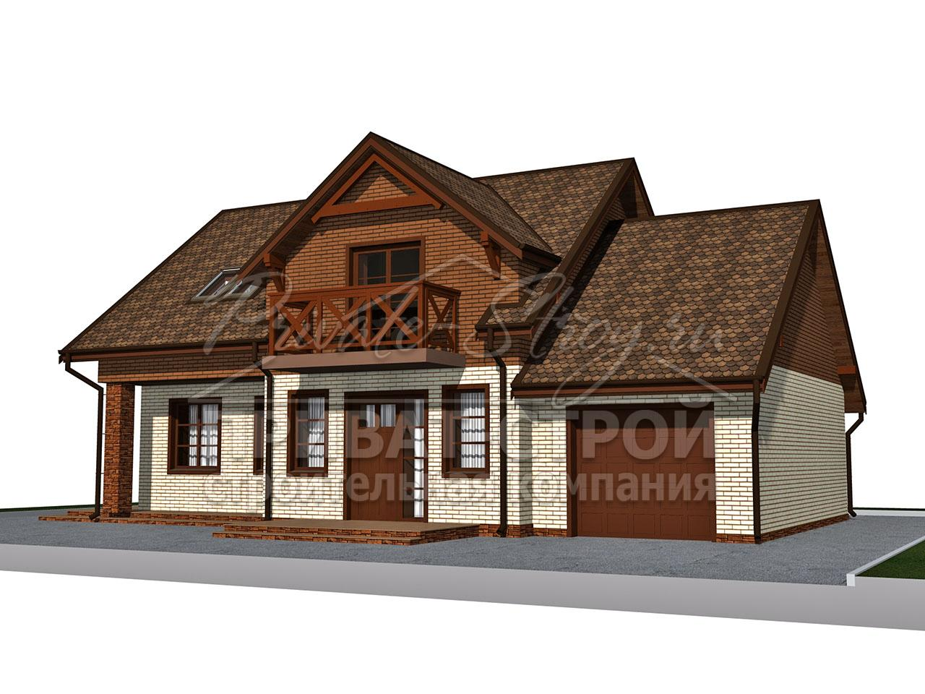

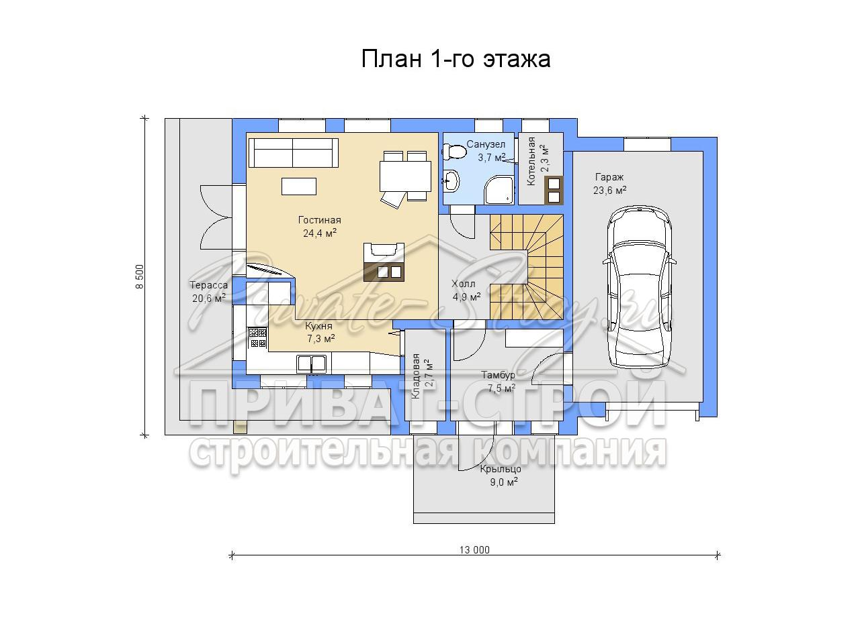

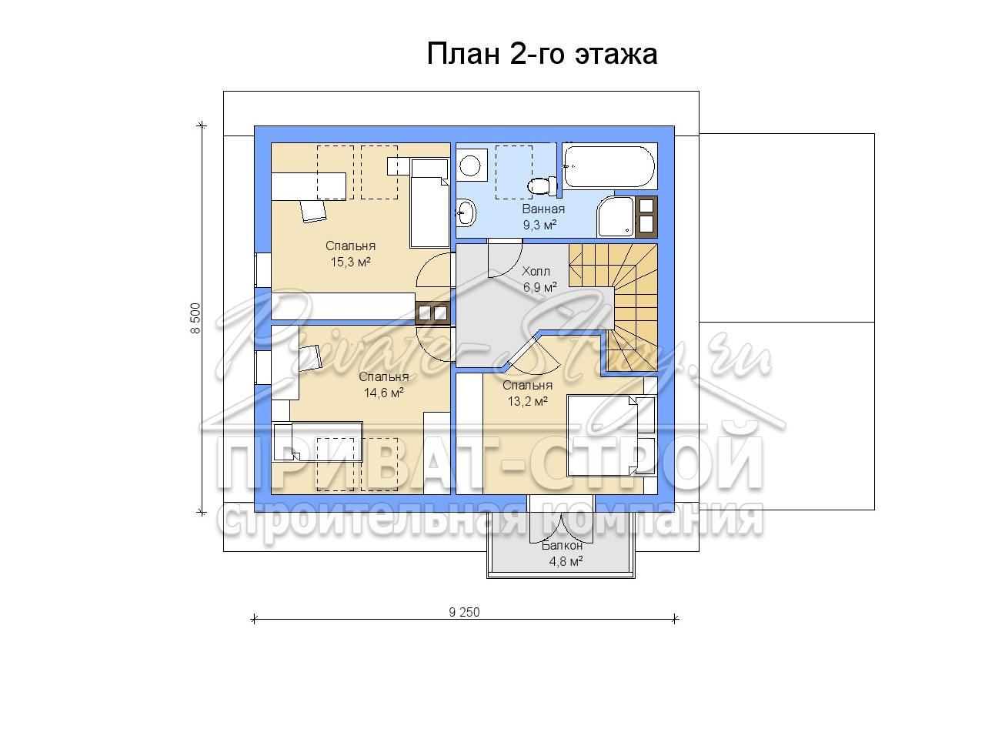

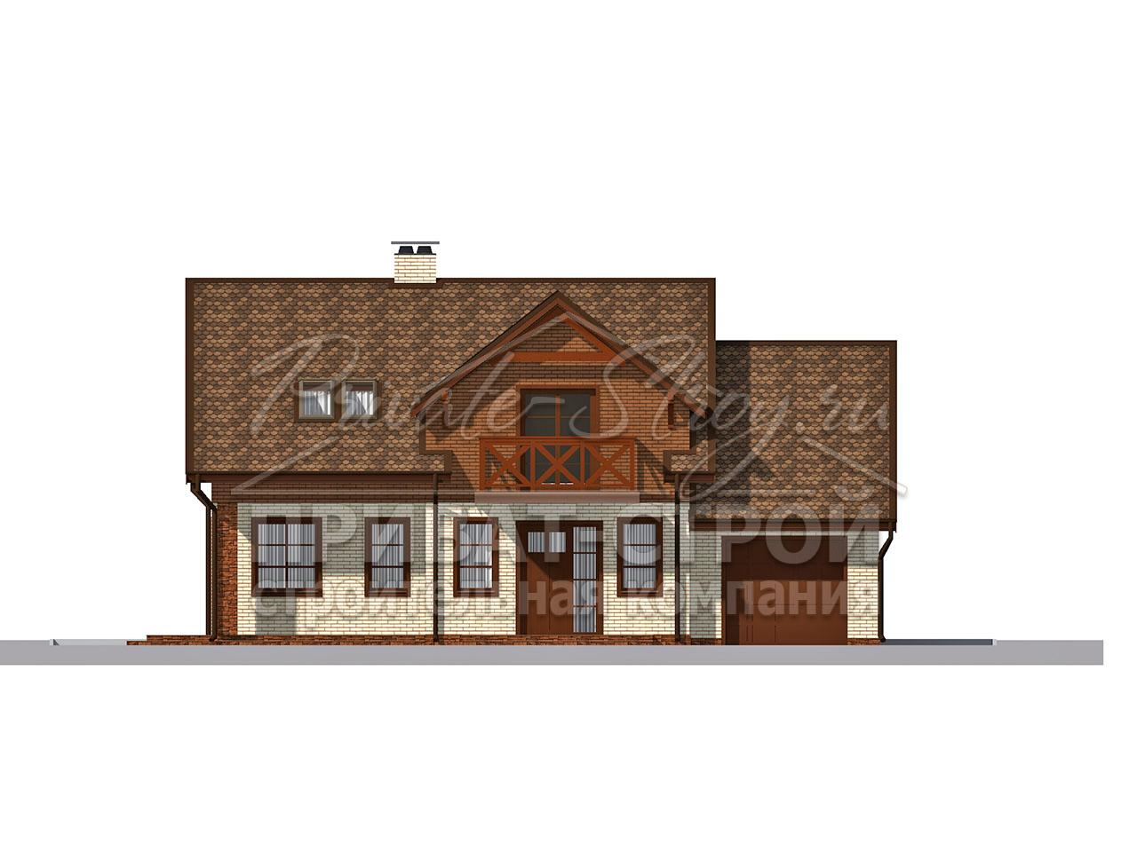

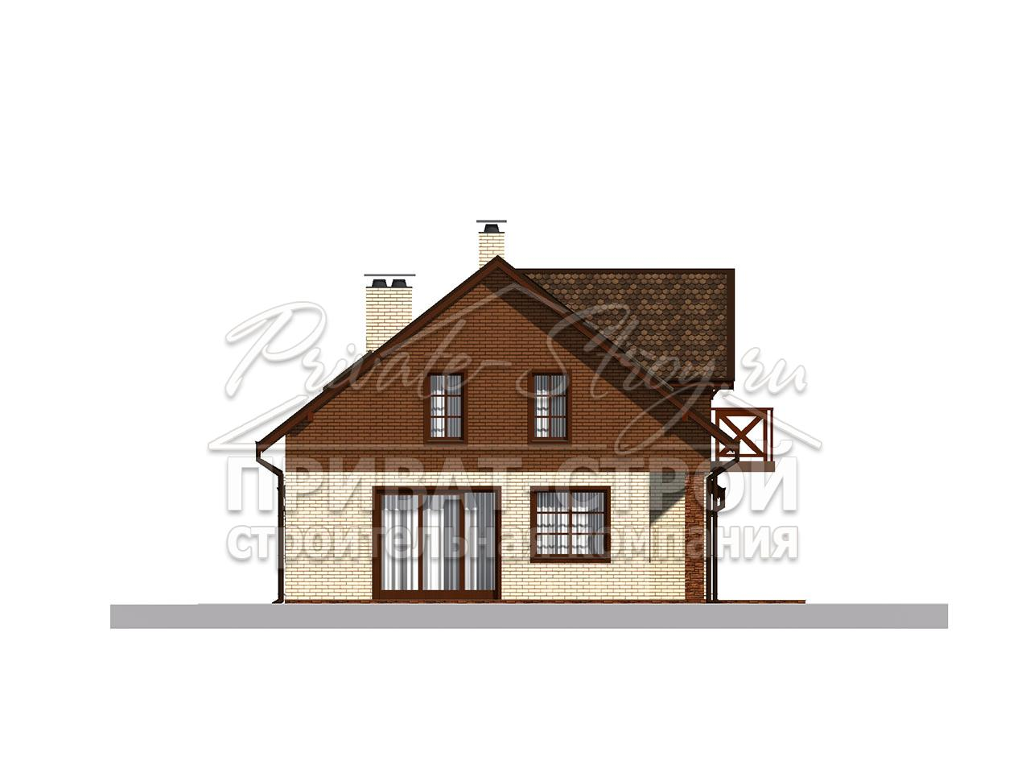

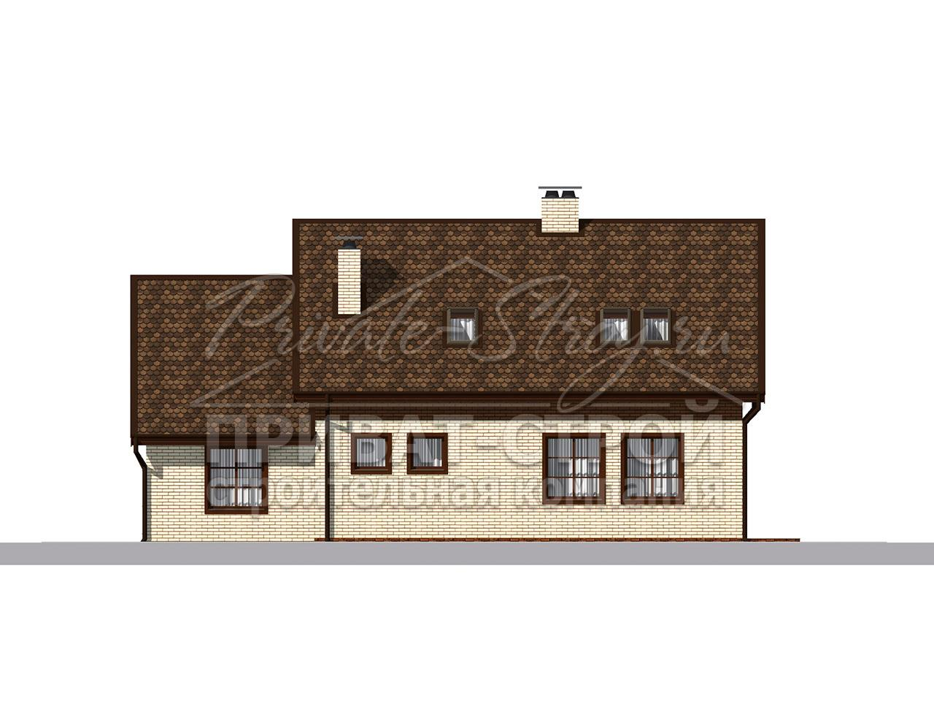

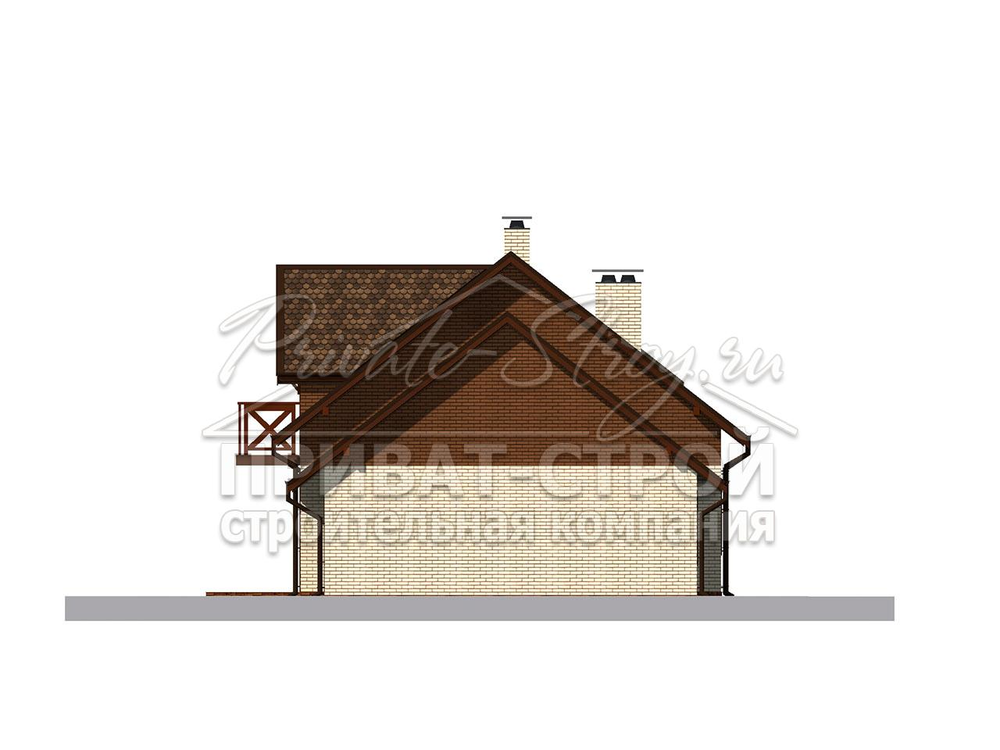

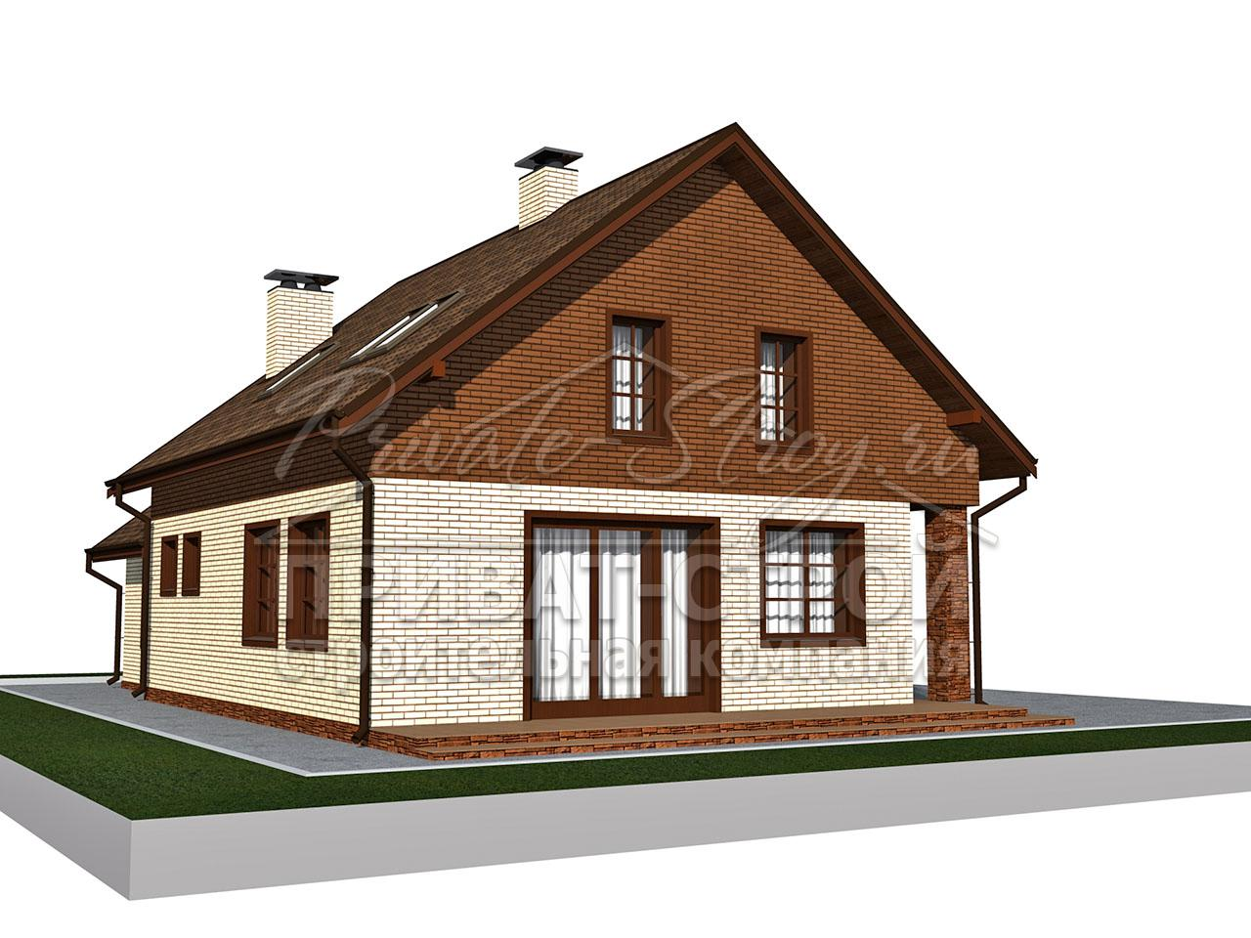

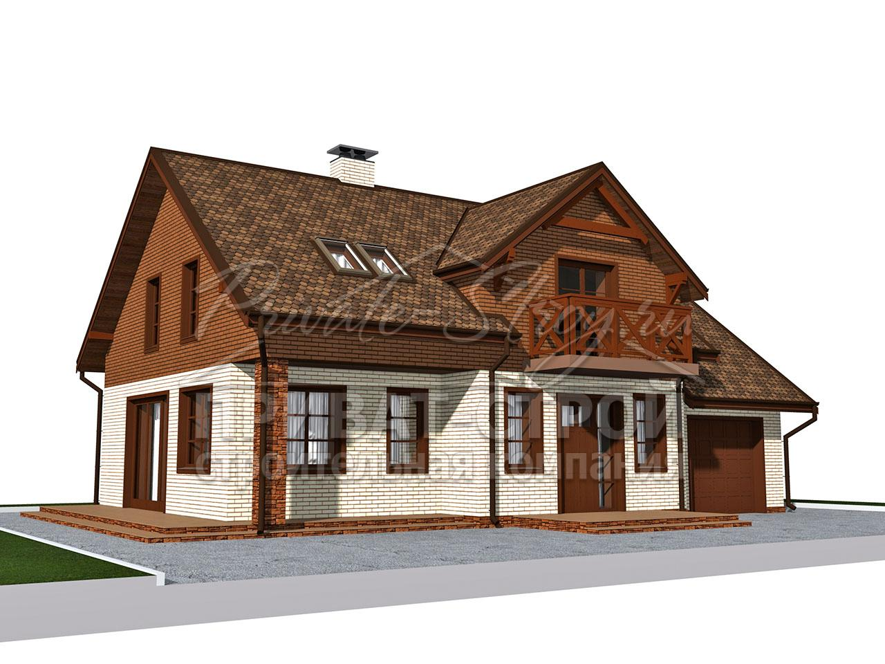

ОПЦИИ
ОБЩИЙ ИТОГ ПО ВСЕЙ СМЕТЕ: |  |  | 5,320,539р. | НАЧАЛО РАБОТ: | 2023-10-13 | ОКОНЧАНИЕ РАБОТ: | 2024-02-17

ГРАФИК ЭТАПОВ РАБОТ
16.10.2023 ОБУСТРОЙСТВО | 3
13.11.2023 ФУНДАМЕНТ | 31
25.12.2023 СТЕНЫ | 73
29.01.2024 КРОВЛЯ | 115
10.02.2024 ДОП. ОПЦИИ | 127
О П Ц И И С М Е Т Ы

ВВОДНЫЕ ДАННЫЕ |  | СМЕТА | О ПРИВАТ-СТРОЙ

Снимая / устанавливая галочки напротив видов работ, Вы можете понять как они влияют на общую стоимость и принять решение о необходимости выполнения тех, или иных видов работ на первом этапе строительства

FALSE | Организация проживания рабочих
FALSE | Организация резервных закладных
TRUE | Монтаж легких внутренних перегородок
FALSE | Утепление внешних стен
FALSE | Отделка фасада (облиц. кирпич, штукатурка, ДПК, декоративный камень)
FALSE | Монтаж временной кровли под рубероид
FALSE | Монтаж пароизоляции и утеплителя кровли 200 мм
FALSE | Монтаж мансардных окон
TRUE | Монтаж водосточных крюков
FALSE | Монтаж водосточной системы GL
FALSE | Установка системы снегозадержания
FALSE | Подшив свесов кровли (карниза и лобовой доски)
FALSE | Монтаж перекрытия чердачного с черновым покрытием пола
FALSE | Монтаж пароизоляции и утеплителя в перекрытия 200мм
FALSE | Демонтаж лесов
FALSE | Установка окон и входных дверей
FALSE | Кладка вентиляционных труб, дымоходов и газоходов
FALSE | Установка флюгарок на трубы
FALSE | Монтаж ступеней крыльца (два крыльца)
FALSE | Монтаж монолитной межэтажной лестницы с площадкой
FALSE | Утепление и отделка цоколя
FALSE | Устройство черновой отмостки (ширина 0,9 м)
FALSE | Организация ливневой системы с дождеприемниками
FALSE | Организация дренажной системы
FALSE | Уборка, погрузка и вывоз мусорного контейнера
FALSE | Монтаж теплоизоляции пола ЭППС (по бетонному основанию)
FALSE | Устройство стяжки пола первого этажа
FALSE | Устройство стяжки пола второго этажа
FALSE | Грунтовка стен перед штукатуркой
FALSE | Штукатурка стен внутри по маякам первый этаж
FALSE | Штукатурка стен внутри по маякам мансардный этаж
FALSE | Штукатурка внутренних откосов
FALSE | Бурение скважины на воду
FALSE | Монтаж кессона для скважины
FALSE | Монтаж очистного сооружения на 4-5 человек
FALSE | Отопление, водоснабжение, канализация
FALSE | Электрика

